DECO #1
협력업체명 |  | ㈜삼광 |  | 작업 표준서 ( TOOL 공구 수입 검사 ) |  |  |  |  |  |  | 공정순서 | 등록날인 | 배포날인 |  | 결 재 | 입 안 |  | 심 사 |  | 결 정
보증 부서명 |  | 품질관리팀 |  |  |  |  |  |  |  |  |  |  |  |  |  | 박범석
작성 부서명 |  | 가공기술파트
작성자 |  | 박범석
모 델 명 |  | TOOL |  | 부 품 명 |  |  |  | 공 정 명 | 공구 수입 검사 |  |  | 품 번 |  |  | 표준번호 |  |  |  |  | Rev.01
1. | 입고 공구 수량 파악 |  |  |  | 2. | 측정기 정위치 안착 |  |  | 3-1. | 외관 검사 ( 끝 날 ) |  |  | 제 / 개 정 이 력 (Rev.)
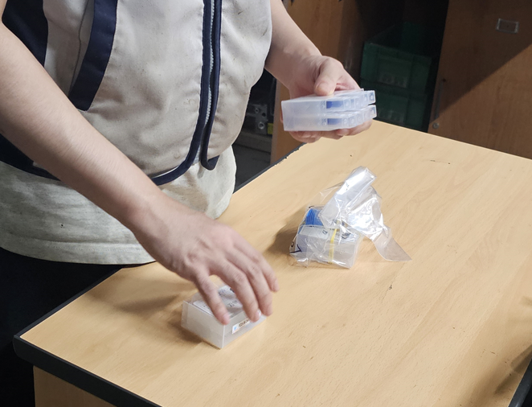 |  |  |  |  | 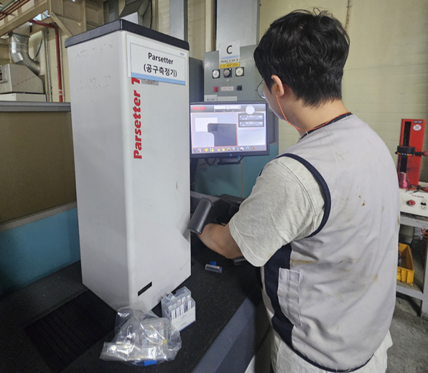 |  |  |  | 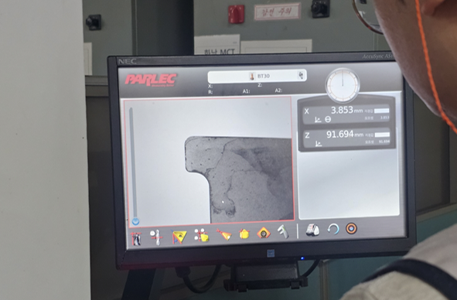 |  |  |  | NO | 제/개정일 |  | 제/개정 내역 |  |  |  | 작성 | 승인
 |  |  |  |  |  |  |  |  |  |  |  |  | 1 | 25.09.22 |  | 최초발행 |  |  |  | 박범석
 |  |  |  |  |  |  |  |  |  |  |  |  | 2
 |  |  |  |  |  |  |  |  |  |  |  |  | 3
 |  |  |  |  |  |  |  |  |  |  |  |  | 4
 |  |  |  |  |  |  |  |  |  |  |  |  | 5
 |  |  |  |  |  |  |  |  |  |  |  |  | 6
3-2. | 외관 검사 ( 측 날 ) |  |  |  | 4-1. | 공구 마킹 표시 |  |  | 4-2. | 공구 마킹 |  |  | 소 요 부 품
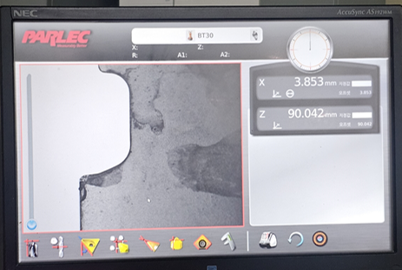 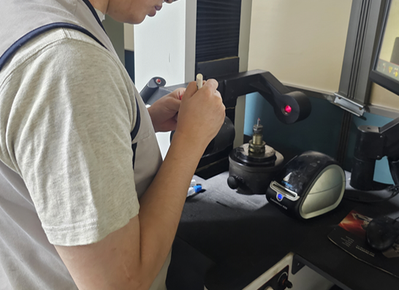 |  |  |  |  |  |  |  |  | 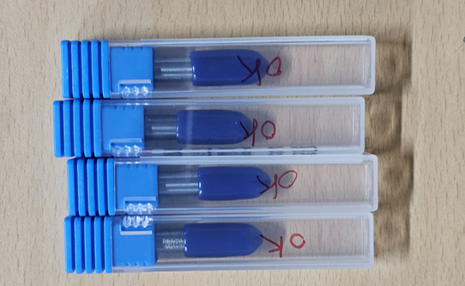 |  |  |  | NO | 부품명 |  | 부품코드 |  | 재질 및 사양 |  |  | 소요
 |  |  |  |  |  |  |  |  |  |  |  |  | 1 | 공구측정기
 |  |  |  |  |  |  |  |  |  |  |  |  | 2
 |  |  |  |  |  |  |  |  |  |  |  |  | 3
 |  |  |  |  |  |  |  |  |  |  |  |  | 4
 |  |  |  |  |  |  |  |  |  |  |  |  | 5
 |  |  |  |  |  |  |  |  |  |  |  |  | 6
5. | 검사 일지 기록 |  |  |  | 6. |  |  |  | 7. |  |  |  | 필 요 치 공 구 |  |  |  |  |  |  | 교체주기
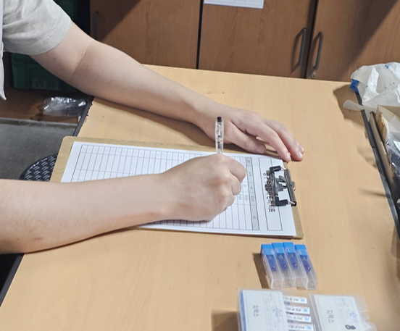 |  |  |  |  |  |  |  |  |  |  |  |  | 1
 |  |  |  |  |  |  |  |  |  |  |  |  | 2
 |  |  |  |  |  |  |  |  |  |  |  |  | 3
 |  |  |  |  |  |  |  |  |  |  |  |  | 4
 |  |  |  |  |  |  |  |  |  |  |  |  | 5
 |  |  |  |  |  |  |  |  |  |  |  |  | 6
 |  |  |  |  |  |  |  |  |  |  |  |  | 작 업 조 건
10. | 고객사 불량 현상 |  |  |  |  |  |  |  |  |  |  |  | 구분 |  | RPM |  | FEED |  | 비고
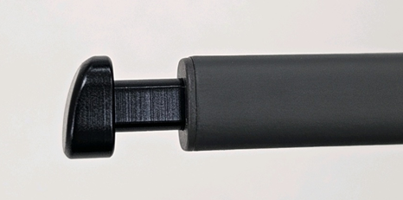

 |  |  |  |  |  |  |  |  |  |  |  |  |  |  |  |  |  |  | 작업시간
 |  |  |  |  |  |  |  |  |  |  |  |  |  |  |  |  |  |  |  |  | SEC
 |  |  |  |  |  |  |  |  |  |  |  |  | 중점 관리 항목(조건 관리 항목)
 |  |  |  |  |  |  |  |  |  |  |  |  | 1. 공구 취급성 파손 주의 할 것. 2. 가공 날 부분을 정확히 파악 할 것.

외관검사 및 치수 검사 기준 |  |  |  |  |  |  |  |  |  |  |  |  | 이상 발생시 처리 방법
NO | 검사항목 |  | 검사방법 |  |  |  | 판단기준 |  |  | 검사주기 |  | 시료수 | 1. 원자재 불량 발생시(연속 3회) 관리자에게 통보 2. 외관 불량 발생 및 형상이상 발생시 관리자에게 통보
1 | 외관검사 |  | 공구 측정기 |  |  |  | 외관 검사기준에 준할 것 |  |  | 매 LOT |  | 전수
2

